テスト項目一覧
board.c
ファイル名 | 関数名 | 説明 | 条件 | 期待値 | 結果
tutorial.c | void view_tutorial(void) | チュートリアルを表示する。 | 入力値 なし | チュートリアルの表示 Sheetチュートリアル図参照
board.c | void print_now_board(void) | 現在の盤面を表示する。 | 入力値 なし | 盤面を表示する Sheet盤面図参照
int put_piece(int row, int column, PLAYER player)
row(行)column(列)の位置に、playerのpieceを配置する。駒を配置出来た場合にはTRUE(1)、配置出来なかった場合（座標が不正または駒が既に配置されている）にはFALSE(0)を戻り値として返す。
 |  |  | row:1, column:3, PLAYER player:p1(name, 'O')) グローバル変数board = {{' ',' O',' '}, {'X','X',' '}, {'O','X','O'}} | TRUE(1) グローバル変数board = {{' ',' O','O'}, {'X','X',' '}, {'O','X','O'}}
 |  |  | row:1, column:3, PLAYER player:p1(name, 'X')) グローバル変数board ={{' ', 'O','O'}, {'X','X',' '}, {'O','X','O'}} | FALSE(0)
 |  |  | row:1, column4, PLAYER player:p2(name, 'X')) グローバル変数board = {{' ',' ',' '}, {' ',' ',' '} {' ',' ',' '}}(全盤面初期化状態) | FALSE(0)
 |  |  | row:0, column:1, PLAYER player:p2(name, 'O')) グローバル変数board = {{' ',' ',' '}, {' ',' ',' '} {' ',' ',' '}}(全盤面初期化状態) | FALSE(0)
RESULT judge_game(void)
終了条件に当てはまるか判断する。引き分けならDRAW、どちらかが勝ちならWIN、未確定ならNONEを、戻り値として返す。
 |  |  | グローバル変数board ={{'O', 'O', 'O'}, {'X', 'X', ' '}, {'O', 'X', ' '}} （盤面１行目が半角オーでそろう） | RESULT型WIN
 |  |  | グローバル変数board ={{' ', 'O','O'}, {'X','X','X'}, {'O','X','O'}} （盤面2行目が半角エックスでそろう） | RESULT型WIN
 |  |  | グローバル変数board ={{' ', 'O','O'}, {'X','X','O'}, {' ','X','O'}} （盤面3列目が半角オーでそろう） | RESULT型WIN
 |  |  | グローバル変数board ={{'X', 'O','O'}, {'X',' ',' '}, {'X',' ','O'}} （盤面１列目が半角エックスでそろう） | RESULT型WIN
 |  |  | グローバル変数board ={{'O', ' ','O'}, {'X','O','X'}, {' ','X','O'}} （盤面右下斜めが半角オーでそろう） | RESULT型WIN
 |  |  | グローバル変数board ={{'X', 'O','O'}, {'O','X',' '}, {'O','X','X'}} （盤面右下斜めが半角エックスでそろう） | RESULT型WIN
 |  |  | グローバル変数board ={{' ', 'O','O'}, {'X','O',' '}, {'O','X','X'}} （盤面左下斜めが半角オーでそろう） | RESULT型WIN
 |  |  | グローバル変数board ={{' ', 'O','X'}, {' ','X',' '}, {'X','O','O'}} （盤面左下斜めが半角エックスでそろう） | RESULT型WIN
 |  |  | グローバル変数board = {{' ',' ',' '}, {' ',' ',' '} {' ',' ',' '}} (全盤面初期化状態) | RESULT型NONE
 |  |  | グローバル変数board = {{' ',' O',' '}, {'X',' ',' '}, {' ',' ',' '}} | RESULT型NONE
 |  |  | グローバル変数board = {{'O','O','X'}, {'X','X','O'}, {'O','X','O'}} | RESULT型DRAW
 | void clean_board(void) | 盤面(char型配列board)の要素を全て半角スペースに初期化する。 | グローバル変数board = {{'O','O','X'}, {'X','X','O'}, {'O','X','O'}} | 出力なし グローバル変数boardのみ半角スペース' 'で初期化 board = {{' ',' ',' '}, {' ',' ',' '} {' ',' ',' '}}
main.c
TURN change_turn(TURN now)
nowがFIRST_TURNならSECOND_TURNを、nowがSECOND_TURNならFIRST_TURNを戻り値として返す。また、交代した旨を表示する。
 |  |  | now：TURN型FIRST_TURN | TURN型SECOND_TURN
 |  |  | now ：TURN型SECOND_TURN | TURN型FIRST_TURN
 |  |  | now:5 | プログラム強制終了
void print_result(RESULT result, PLAYER player)
引数のresultに応じてゲーム結果を表示する。また、勝利条件の際(resultがWIN)はプレイヤー名を表示する。
 |  |  | result：RESULT型WIN, PLAYER：PLAYER型p1("crocodile", 'O')) | 出力"crocodileさんの勝利！"
 |  |  | result：RESULT型DRAW, PLAYER：PLAYER型p1("crocodile", 'O')) | 出力"引き分け"
 |  |  | result：RESULT型NONE, PLAYER：PLAYER型p1("crocodile", 'O')) | プログラム強制終了
int retry_game(void)
ユーザ入力を受け再プレイするか決める。ユーザ入力が1の場合、TRUEを戻り値として返し、1以外の場合FALSEを返す。
 |  |  | 入力値：'1' | TRUE(1)
 |  |  | 入力値：'0' | FALSE(0)
 |  |  | 入力値：'2' | FALSE(0)
 |  |  | 入力値：'あ' | FALSE(0)
 |  |  | 入力値：'a' | FALSE(0)
 |  |  | 入力値：'\n'（Enter） | FALSE(0)
 |  |  | 入力値："あああああああああああああああああああああああああああああああああああああああああああああああああああああああああああああああああああああああああああああああああああああ" | FALSE(0)

仕様書作成者 | チームJ：岩田
最終編集日 | 2024-05-31

チュートリアル図
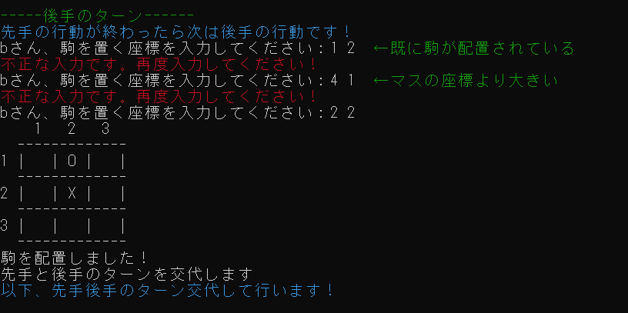
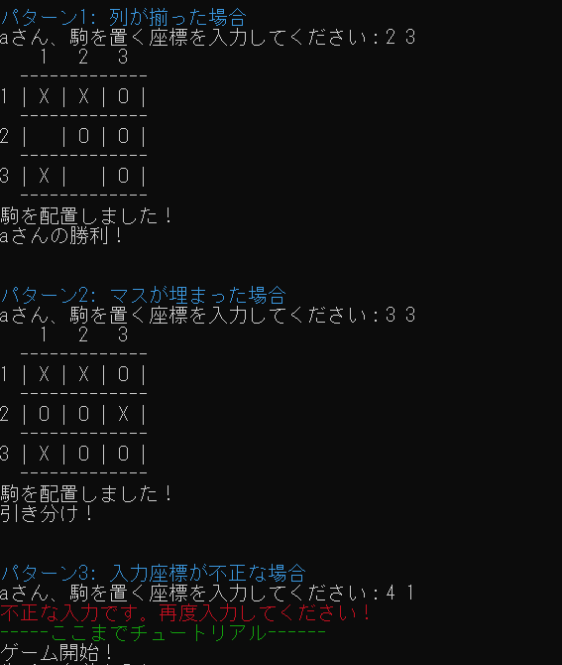
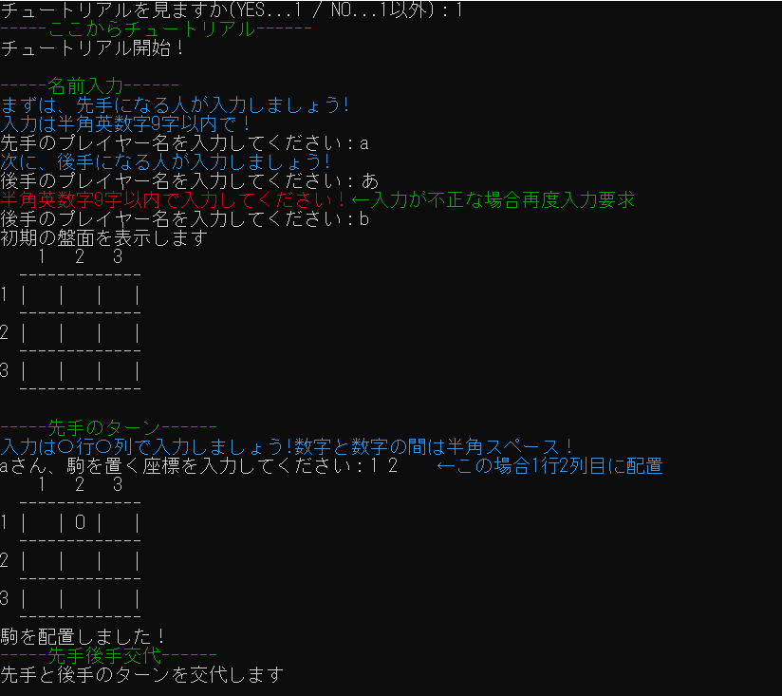
● 緑字… 本仕様書のための説明であり、チュートリアル、実際のゲーム画面どちらにも表示しない。  青字… チュートリアルの説明であり、チュートリアルのみに表示し、実際のゲーム画面には表示しない。  赤字… 警告を表す文字であり、チュートリアル、実際のゲーム画面どちらにも表示する。  白字… ゲームの進行を表す文字であり、チュートリアル、実際のゲーム画面どちらにも表示する。

盤面図
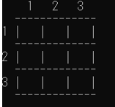
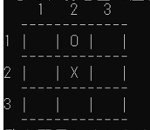

左の図は初期の盤面を表示したもので、 その時のグローバル変数boardは グローバル変数board = {{' ',' ',' '}, {' ',' ',' '} {' ',' ',' '}} である。
右の図は1行2列に○、2行2列に×を配置した状態 の盤面を表示したもので、 その時のグローバル変数boardは グローバル変数board = {{' ','O',' '}, {' ','X',' '} {' ',' ',' '}} である。

